Накладная-№3
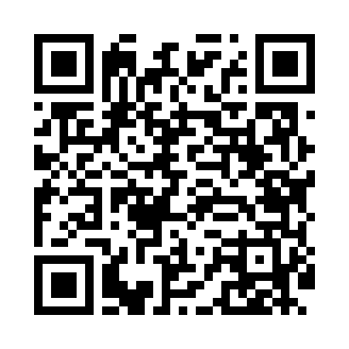
Номер товарно-транспортной накладной: |  |  | Торговый представитель: Amriyev Muhammad
Поставщик: Toshkent falcon fly 2 |  |  | Телефон торгового представителя: +998972880505
Дата отгрузки: 17.12.2025 |  |  | Контрагент: """" Klient
Дата консигнации: |  |  | Адрес:
Доставщик: |  |  | Телефон:
Телефон доставщика:
Время заказа: 17.12.2025 12:15:29
№ | Штрих-код | Название товаров (работ,услуг) | Количество | Количество в кейсе | Цена | Сумма
 |  |  | 100 |  |  | 349
1 | 6920241167475 | Пластмас ликоп 7097 30x18 см DB-67-47 | 60 | 60 шт. | 3.70 | 222
2 | 6900007212144 | Форма для пиццы круглая сетка 35CM DB-5-96 | 10 | 10 шт. | 2.40 | 24
3 | 6920230013196 | Круглая разделочная доска, из бамбука 38см DB -13-19 | 10 | 10 шт. | 4.50 | 45
4 | 6823541213111 | Круглая разделочная доска, из бамбука 34см DB -13-18 | 10 | 10 шт. | 3.70 | 37
5 | 6900007212137 | Форма для пиццы круглая сетка 33CM DB-5-95 | 10 | 10 шт. | 2.10 | 21
Итого: 349$|->UZS: 4,362,500.00

